2020_08_data
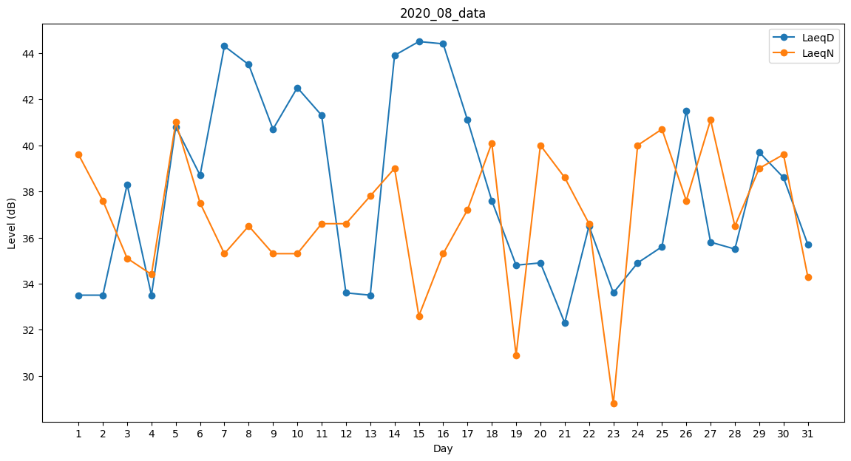
Day | LaeqD | LaeqN
1 | 33.5 | 39.6
2 | 33.5 | 37.6
3 | 38.3 | 35.1
4 | 33.5 | 34.4
5 | 40.8 | 41
6 | 38.7 | 37.5
7 | 44.3 | 35.3
8 | 43.5 | 36.5
9 | 40.7 | 35.3
10 | 42.5 | 35.3
11 | 41.3 | 36.6
12 | 33.6 | 36.6
13 | 33.5 | 37.8
14 | 43.9 | 39
15 | 44.5 | 32.6
16 | 44.4 | 35.3
17 | 41.1 | 37.2
18 | 37.6 | 40.1
19 | 34.8 | 30.9
20 | 34.9 | 40
21 | 32.3 | 38.6
22 | 36.5 | 36.6
23 | 33.6 | 28.8
24 | 34.9 | 40
25 | 35.6 | 40.7
26 | 41.5 | 37.6
27 | 35.8 | 41.1
28 | 35.5 | 36.5
29 | 39.7 | 39
30 | 38.6 | 39.6
31 | 35.7 | 34.3

